Deutsch
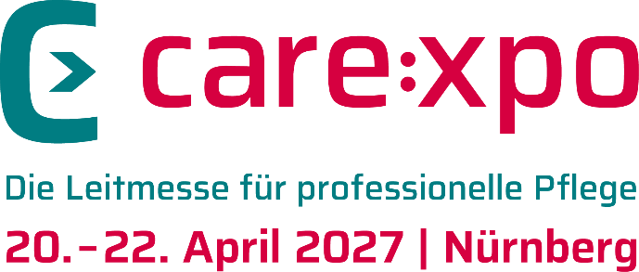
 |  |  |  | Diese Preiskalkulation ist unverbindlich. Alle Angaben erfolgen ohne Gewähr.
 |  |  |  | Standfläche in m² |  | Stand-Form | Mehrwertsteuer (Deutschland 19%, Andere 0%)

 | Bitte gewünschte Standfläche eintragen |  |  | 9 |  | Reihenstand | 19%
 | Die Felder ‚Stand-Form‘ und ‚Mehrwertsteuer‘ verfügen über Dropdown-Menüs
 |  |  |  | Hier geht es direkt zur Anmeldung: |  | https://www.care-xpo.de/de-de/ausstellen/stand-buchen
Preiskalkulation Die Mindeststandfläche variiert je nach Standform. Die Zuweisung der Standform erfolgt im Rahmen der Aufplanung. Ein Anspruch auf eine bestimmte Standform besteht nicht. |  |  | Reihenstand (224 €/m²; 1 Seite offen; mind. 9 m²) | Eckstand (251 €/m2; 2 Seiten offen; mind. 12 m²) | Kopfstand (259 €/m²; 3 Seiten offen; mind. 30 m²) | Blockstand (271 €/m²; 4 Seiten offen; mind. 50 m²)
Mietpreis für Standfläche |  |  | 2,016.00 € | 2,259.00 € | 2,331.00 € | 2,439.00 €

AUMA-Beitrag | 0.60 € | pro m² | 5.40 € | 5.40 € | 5.40 € | 5.40 € | www.auma.de

Entsorgungsservice Laufzeit | 6.40 € | pro m² | 57.60 € | 57.60 € | 57.60 € | 57.60 €

Marketing-Services* | 679.00 € | Stück | 679.00 € | 679.00 € | 679.00 € | 679.00 €
Gesamtbetrag der Beteiligung ohne Standbau/netto |  |  | 2,758.00 € | 3,001.00 € | 3,073.00 € | 3,181.00 €
zzgl. Mehrwertsteuer | 19% | Mwst. | 524.02 € | 570.19 € | 583.87 € | 604.39 €
Gesamtbetrag der Beteiligung ohne Standbau/brutto |  |  | 3,282.02 € | 3,571.19 € | 3,656.87 € | 3,785.39 €

*Inhalte der Marketing-Services (obligatorisch): siehe Besondere Teilnahmebedingungen der Fachmesse care:xpo 2027

